공사완료 보고서
공사 완료 보고서
업 체 명 | 주 식 회 사 동 운 |  | 공사일자 | 2025.03.27.
공 사 명 | [ESPR93026088] 기숙사 3동 급탕순환펌프 및 누수밸브 교체 |  | 제출일자 | 2025.04.15
작업사진 | 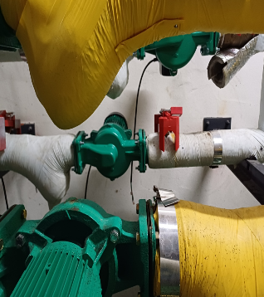 | 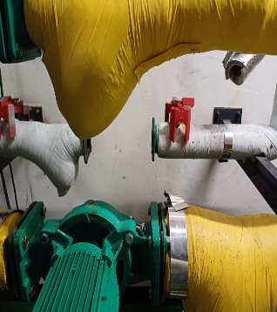 |  | 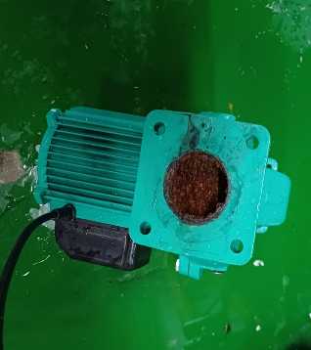

내 용 | 펌프 철거 전 | 펌프 철거 후 |  | 펌프 철거
작업사진 | 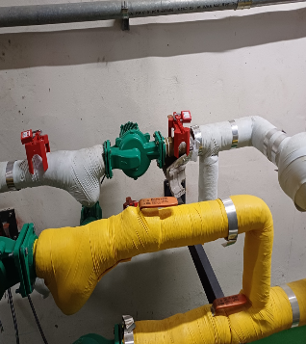 | 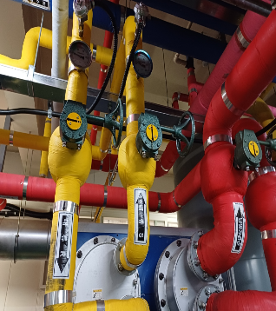 |  | 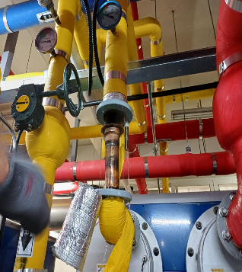

내 용 | 펌프 신규설치 완료 | 밸브 철거 전 |  | 밸브 철거 중
작업사진 | 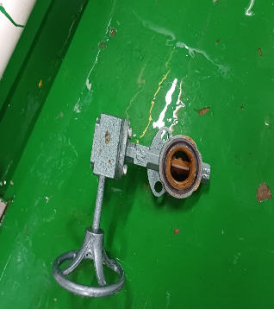 | 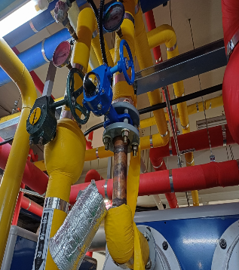 |  | 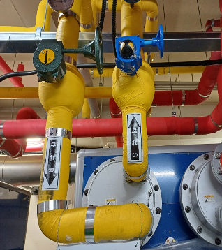

내 용 | 밸브 철거 완료 | 신규 밸브 설치 완료 |  | 보온작업 완료

